상품제안서
유니콘 5000mAh 도킹형 미니 보조배터리 | 상품코드: S37055

 |  |  |  |  |  |  | 02-713-8555 | www.synergygift.co.kr
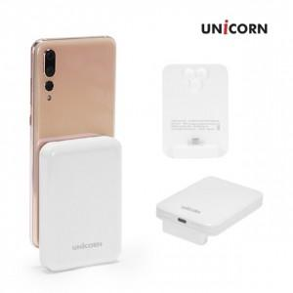

【상세/제작정보】 | <p>- 고속 충전기 사용은 고장의 원인이 됩니다.&nbsp;</p><p>- 갤럭시 / 아이폰 선택하셔야 됩니다.</p>

【인쇄/포장옵션】 | 레이저, 풀칼라 / 포장지포장

【공급단가】 | 수량 | 50~ | 100~ | 500~ | 1,000~ | 3,000~
*VAT별도 | 단가 | 4,550원 | 4,300원 | 4,090원 | 3,990원 | 3,920원

【상품 URL】 | https://www.synergygift.co.kr:443/src/goods_detail.php?gdno=37055

